Sheet1
jstat -gcutil 13428 1000 1000
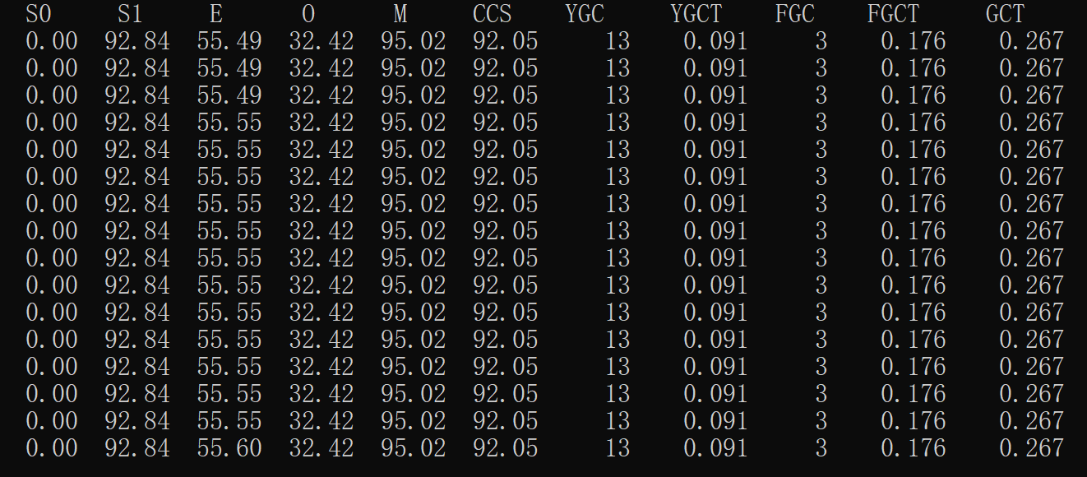

从图中可以看出,S0区使用率为0%，S1区使用率为92.84%，新生代Eden区使用率为55.49%，老年代使用率为32.42%，Meta区使用率为95.02%，
CCS压缩空间使用率为92.05%，年轻代YGC的使用次数为13次，年轻代GC消耗的总时间为0.091秒，忽略不急，FullGC为3次，问题不大，
FullGC总时间为0.176秒，平均每次60ms左右一次，能承受，所有GC加起来总时间为0.267秒。

jmap -heap 13428
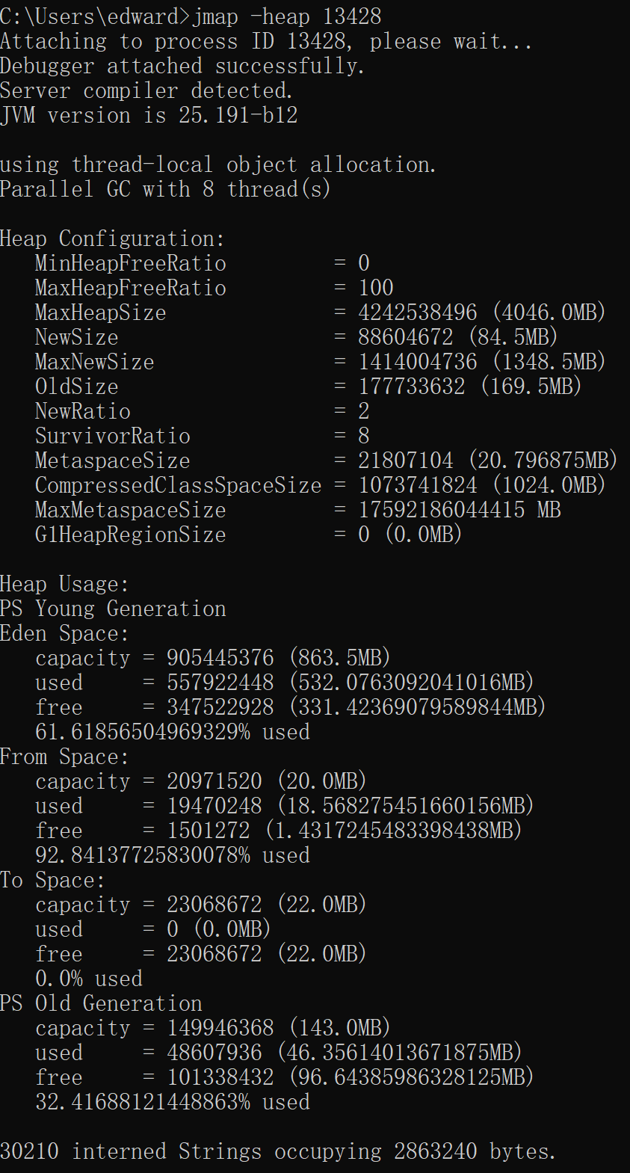

从图中可以看到使用的GC是串行GC，最大堆内存为4046MB，Young区为84MB，Young区最大值为1348.5MB，Eden区使用空间为863.5MB
优化策略：使用CMS垃圾回收器

jmap -histo 13428
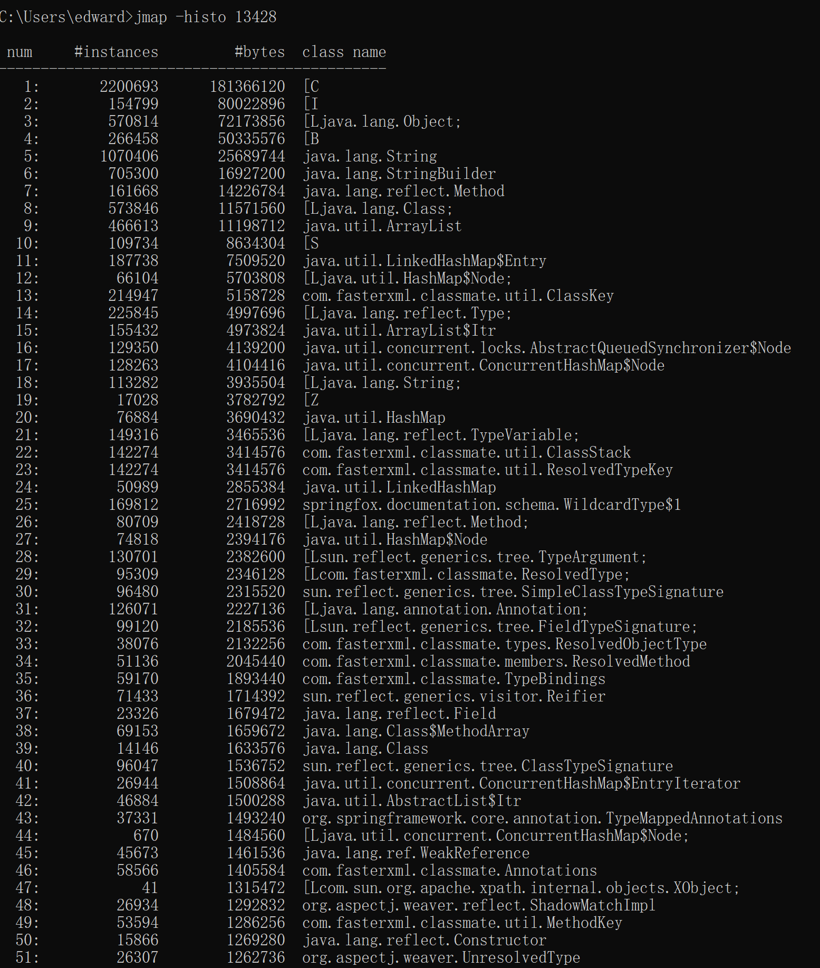

从图中可以看出，占据内存最多的是char数组有220万个实例，占据内存约为180兆，其次是int数组，有15万个实例，占据内存约为80MB，
之后可以在代码中找出这两类数据的引用，进行优化瘦身

jstack -l 13428
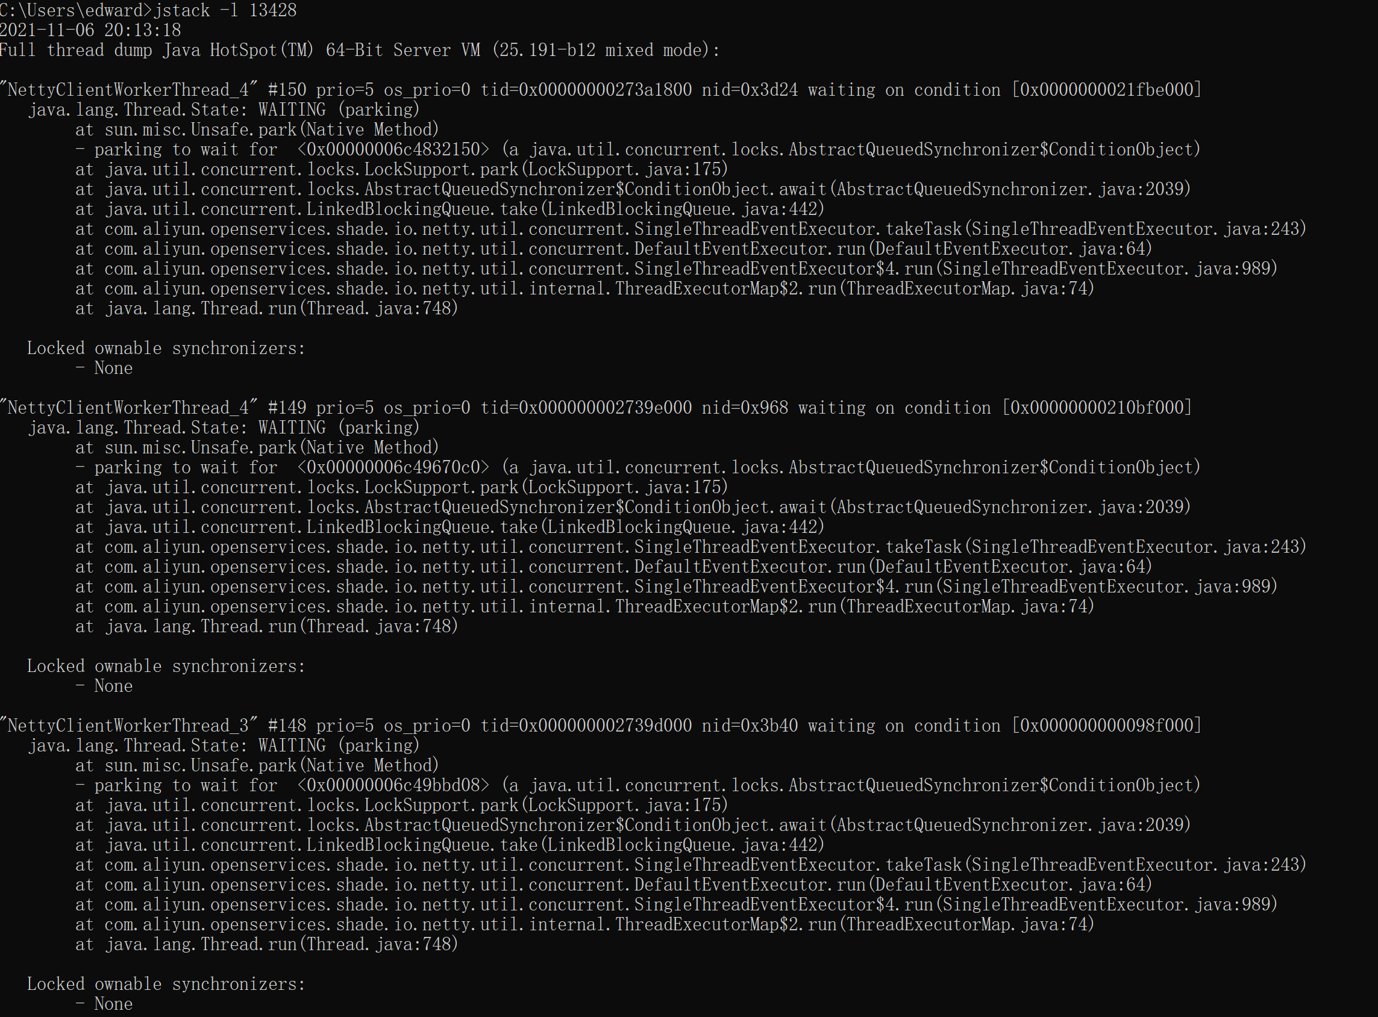

从图中可以看出前几个正在运行的线程信息

